Sayfa1
Numune Adı | UREA (mg/dl) | CREA (mg/dl) | NOT
1 | 179 | 2.51 | hemolizli | Kullanılan cihaz: Mindray marka BS300 model tam otomatik biyokimya cihazı
2 | 169 | 2.49 | yüksek hemolizli | CREA: Creatinine
3 | 65 | 1.14 |  | UREA: Üre
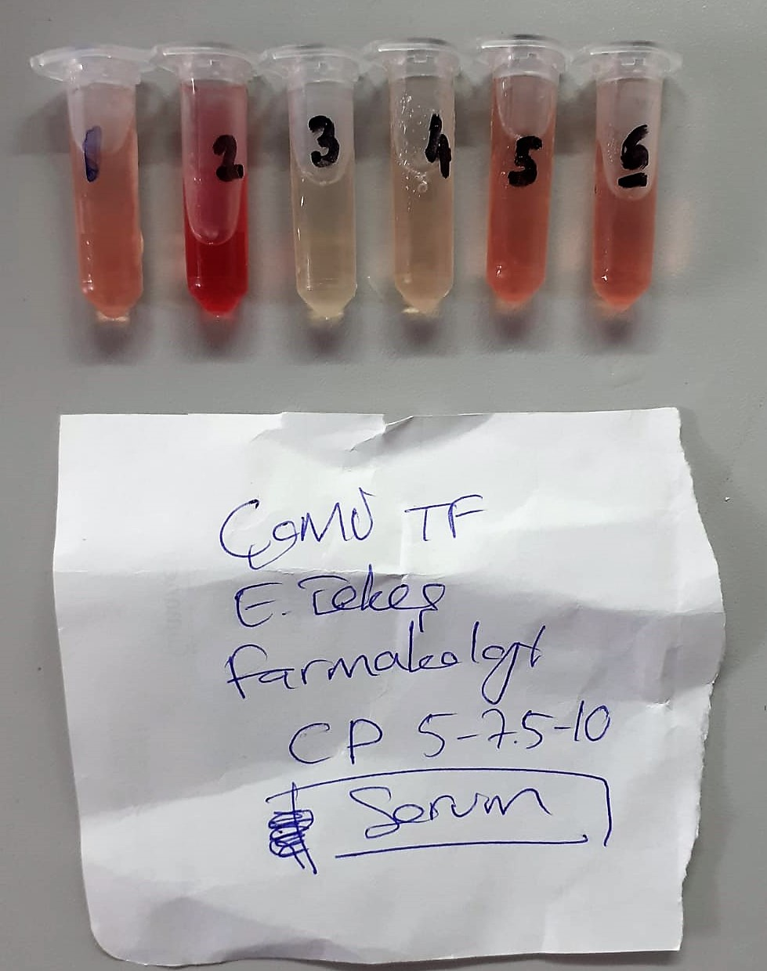
4 | 186 | 5.71
5 | 154 | 7.05 | hemolizli
6 | 106 | 1.54 | hemolizli

